tulos
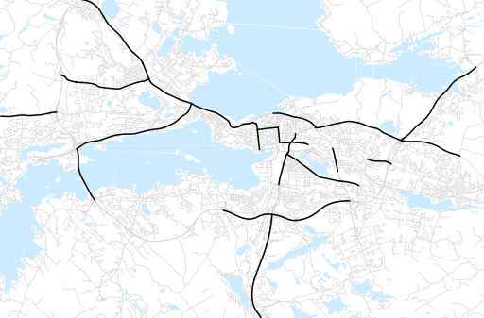
Otsikko | syyskuu 2019
Tilasto | liikennesuorite
Laskenta-aineisto | Kuukauden konstruoitu keskivuorokausiliikenne
Laskentajakso | 10.18 - 09.19
Viikonpäivät
Aikaväli
Vertailujakso

 | lokakuu-18 | marraskuu-18 | joulukuu-18 | tammikuu-19 | helmikuu-19 | maaliskuu-19 | huhtikuu-19 | toukokuu-19 | kesäkuu-19 | heinäkuu-19 | elokuu-19 | syyskuu-19
Liikennesuorite | 1,676,193 | 1,680,415 | 1,613,680 | 1,537,093 | 1,575,727 | 1,622,405 | 1,686,926 | 1,745,729 | 1,731,805 | 1,645,678 | 1,772,298 | 1,752,682

Kuukausiraportti

